Sheet1
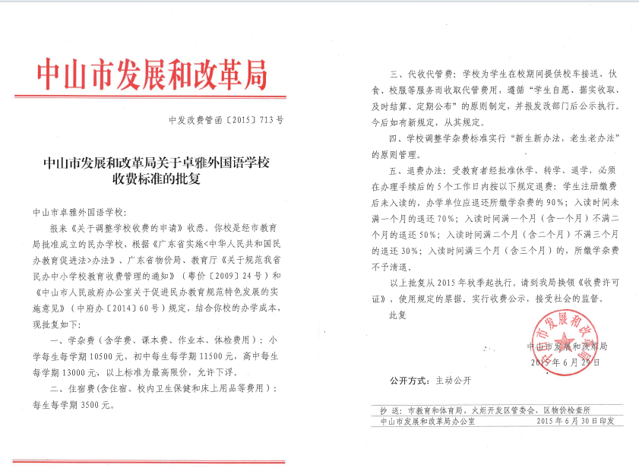
2026年民办学校收费情况公示
 |  | (卓雅外校）
序号 | 收费项目 | 计算单位 | 收费标准（元） | 批准机关及文号 | 备注
1 | 学杂费(旧生) | 生/学期 | 19000 | 自主定价
 | 学杂费(新生) | 生/学期 | 19800 | 自主定价
2 | 住宿费 | 生/学期 | 3500 | 中发改费管函[2015]713号

请将收费许可证扫描后粘贴图片在下方：

